Hoja1
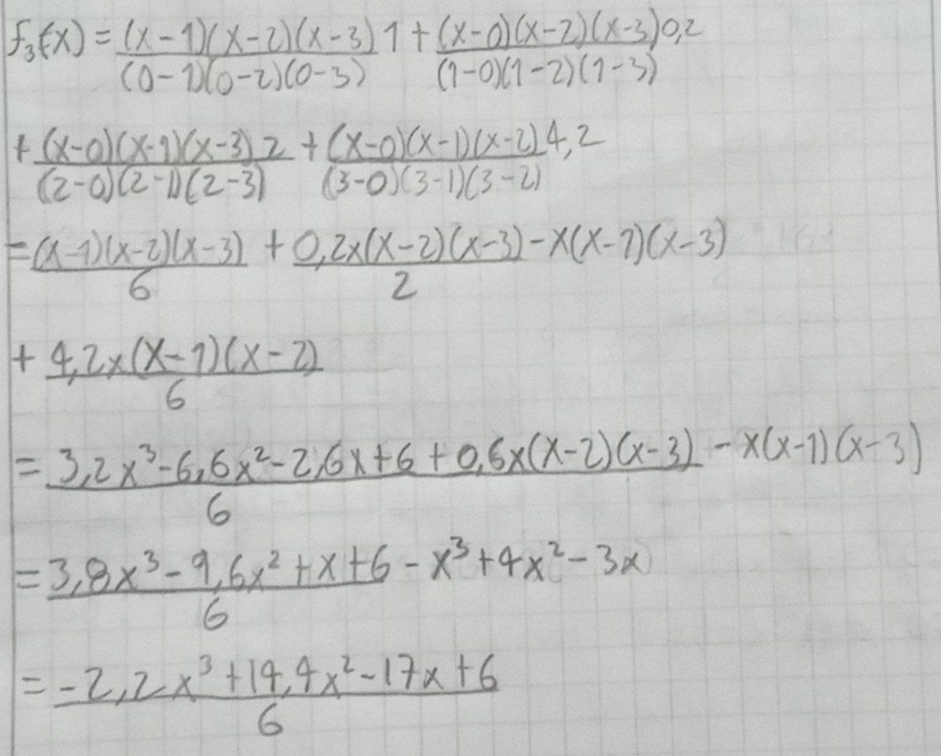
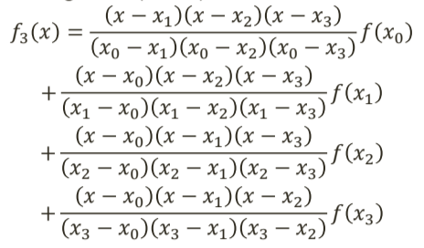
x | f(x) | f(2,5) | Para grado 1 |  | Para grado 2 |  | Para grado 3
0 | 1
1 | 0.2
2 | 2
3 | 4.2
4 | 5 |  | x0=2 | f1(2,5)=3,1
 |  |  | x1=3
 |  |  |  |  | x0=1 | f2(2,5)=3,05
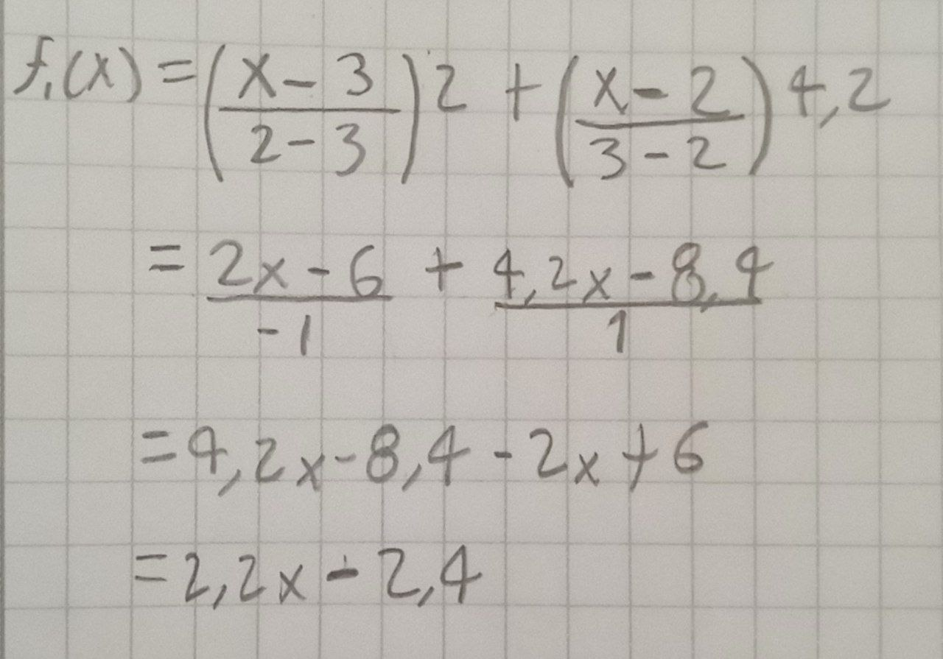
 |  |  |  |  | x1=2
 |  |  |  |  | x2=3
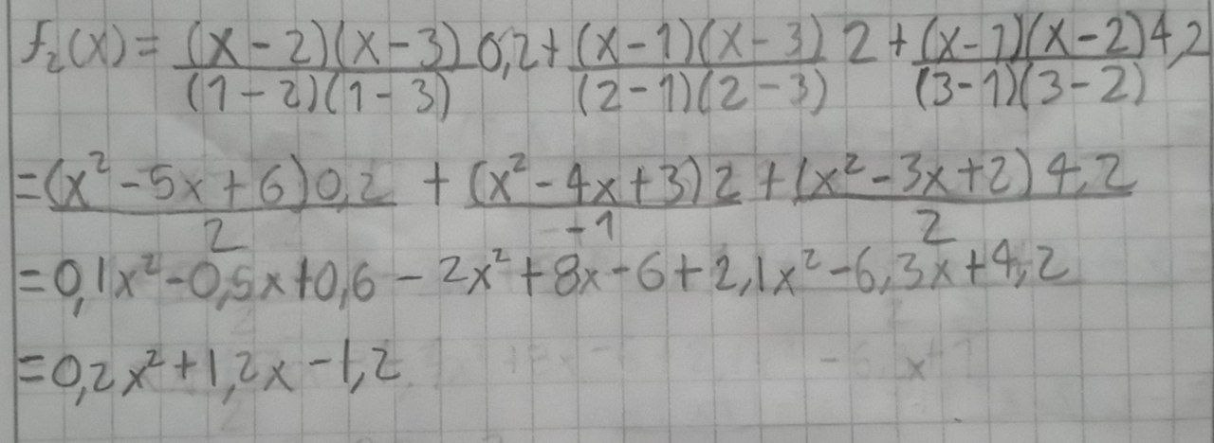

 |  |  |  |  |  |  | x0=0 | f3(2,5)=3,188
 |  |  |  |  |  |  | x1=1
 |  |  |  |  |  |  | x2=2
 |  |  |  |  |  |  | x3=3

